bulletin et annexe
Nom, Prénom :
Qualité :
Société :
Adresse :
Mail de contact:
Mail du référent (si différente) :

Montant de la cotisation :
Pour calculer le montant de votre cotisation, merci de renseigner le montant de votre CA annuel 2016 (N-2) concernant les formations travaux en hauteur, dont les formations cordistes. Le montant s’affichera automatiquement sur la base du calcul suivant : cotisation=CA(1,6/√CA+0,0008)
La cotisation est comprise entre 150 et 1800€

Chiffre d'affaire formation travaux en hauteur |  |  | Montant de la cotisation
 |  |  | #DIV/0!
Ce calcul a été mis en place afin d’éviter les effets de seuil.

Règlement par :
q | Chèque bancaire
q | Virement | (rib joint en annexe)

Pièces à joindre : en annexe
Par cette adhésion :
q | Je reconnais avoir pris connaissance du règlement intérieur
q | Je reconnais avoir pris connaissance de la « Charte de qualité » éditée par le SYFFORHA et m’engage à répondre au SYFFORHA pour toute demande de vérification.
q | J’accepte que mon nom et mon adresse soient publiés dans les différents éléments de communication du SYFFORHA (site internet, communications)

 | Fait à : |  | le :
 | Nom – Prénom – Qualité :
 | Signature + cachet :

ANNEXE | Pièces à joindre

Organisme de formation
Ou formateur indépendant avec numéro de déclaration OF
RI § 5.2.1
Première adhésion et Renouvellement
q Un extrait KBIS
q Une copie d'une assurance responsabilité civile professionnelle en cours de validité couvrant l’activité de formation aux travaux en hauteur.
q Les deux premières pages du BPF de l’année précédente transmis annuellement à la DIRECCTE, ou attestation de déclaration pour une première année d’activité
q Le bulletin d'adhésion.
q Le règlement de la cotisation ou la preuve de virement

Première adhésion
q Une lettre de motivation
q Pièces justifiant la compétence des formateurs dans la formation professionnelle pour adulte dans le domaine des travaux en hauteur (copie de diplômes, cv, programme de formation de formateur…)

Complément d’adhésion relatif à la vérification du respect de la Charte par l’ensemble des adhérents

Cet audit sera effectué une seule fois, et à régler à réalisation. * cf 5.2.1 et article 14 du Règlement intérieur 2016

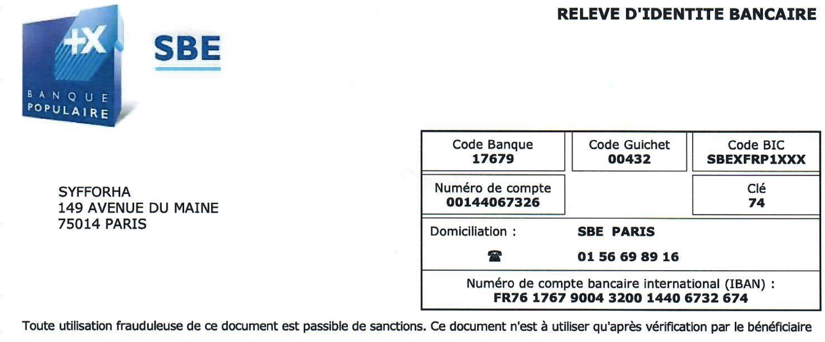
RIB

